상품제안서
알로코리아 듀얼팬 휴대용 미니 선풍기 F2 | 상품코드: F32903

 |  |  |  |  |  |  | 02-412-0044 | www.easy1.co.kr
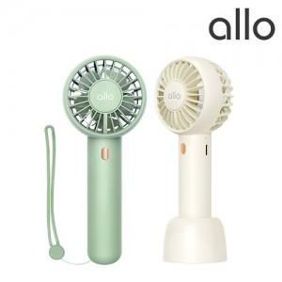

【상세/제작정보】 | 강력한 바람과 핸드스트랩으로 휴대성이 간편함

【인쇄/포장옵션】 | 레이저 / 포장지포장

【공급단가】 | 수량 | 50~ | 100~ | 300~ | 500~ | 1,000~
*VAT별도 | 단가 | 13,090원 | 12,870원 | 12,540원 | 12,320원 | 11,990원

【상품 URL】 | https://dev.easy1.co.kr:443/src/goods_detail.php?gdno=32903

